Римские
döfix Система для римских штор allround 32 |  |  |  | 60.47
Артикул | Рисунок | Описание | Цена за 1 метр / 1 шт, USD | Цена за 1 метр / 1 шт, руб
 |  | Алюминиевый профиль для римской шторы с 4 направляющими на м.п. для подъемного шнура, шурупами и скобами для монтажа на стнену/потолок.
410050 |  |  | 24.00 | 1,451.2

 | 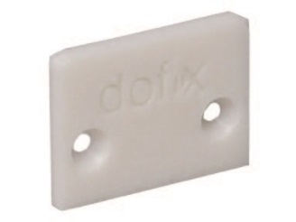 | Наконечник для заделки края алюминиевого профиля .
411205 |  |  | 1.20 | 72.6

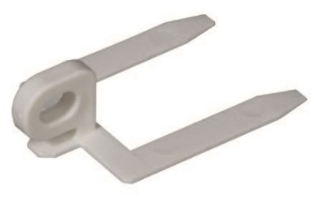
 |  | Направляющий для подъемного шнура вставляется в карман ленты RTB Mini для döfix-.
401122 |  |  | 1.30 | 78.6

 |  | Горизонтальная лента с вшитыми петлями-карманами Mini. Используется с направляющими для подьемного шнура арт.401122
202201 |  |  | 5.00 | 302.3

 |  | döfix Ролик-зажим RUS для подьемного шнура системы allround Может использоваться как для левой так и правой стороны.
400760 |  |  | 30.50 | 1,844.2

 | 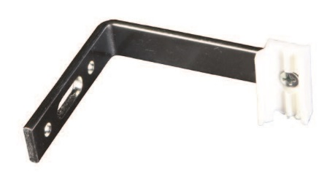 | Скоба для крепления на стене. Скоба предназначена для монтажа системы римских штор на стену
412601 |  |  | 5.00 | 302.3

 |  | Клипса для крепления шнура Используется для крепления шнура к петлям шторной ленты вместо завязывания узлов. Позволяет легко регулировать каждый шнур отдельно.
400750 |  |  | 0.65 | 39.3

 | 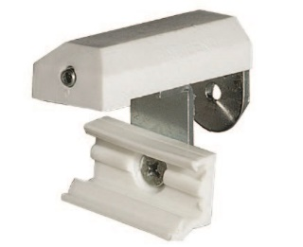 | Зажим на окно. Зажим используется специально для крепления системы непосредственно на оконную раму. Глубина включ.зажим: 40 cm мм
412201 |  |  | 7.90 | 477.7

